6-3
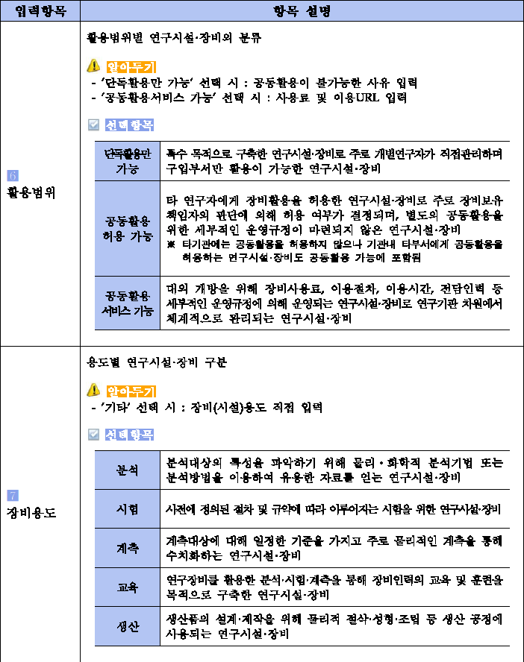
NTIS 등록용 신청서

Ⅰ.사업개요
부처명 (지원기관) | 0
사업명 | 0 |  |  |  |  |  |  |  | <목차> 바로가기
사업기간 | 총사업기간 |  |  | ~ |  | #NUM!
 | 당해연도기간 ('11년사업기간) |  |  | ~ |  | #NUM!
당해년도사업비 (단위 : 백만원) | 정부출연 |  | 지자체부담 |  | 민간부담 |  | 합 계
 |  |  |  |  |  |  | 0원
장비 담당 | 연구책임자 |  | 0 |  | 장비담당자 핸드폰번호
 | 장비문의번호 |  |  |  | 장비담당자 이메일

Ⅱ. 장비개요
구 분 |  | 내 용
장비명 (모델명) | 한글 | 장비명칭
 | 영문 | 장비명칭 및 모델정식명칭을 기재
장비가격(단위:원)
개발장비 상세정보 (구매가 아닌 개발장비일 경우만 기재) |  | 개발 기간 |  | ~ |  | #NUM! | 개발 비중(%)
과제번호 |  | 0 |  |  |  | 연구비자산 등재번호
활용범위
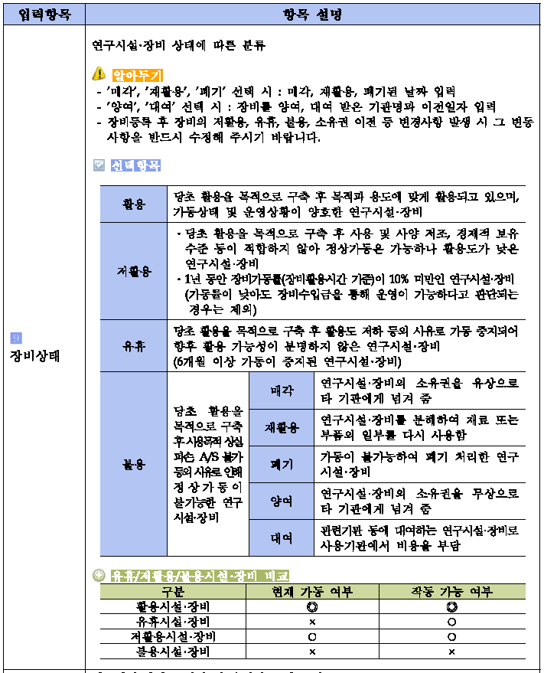
장비용도
장비상태
구축장비 제작업체 | 제작국가 |  |  |  |  |  | 사진 | 별도 파일로 송부
 | 제작사
연구시설장비 표준분류체제 |  | 대분류 |  |  |  |  | 중분류
연구시설 장비 분류 |  | 6T분류 |  |  |  |  | 5대 중점 투자분야
연구시설·장비 설명
연구시설·장비 구성 및 기능
연구시설·장비 사용예
※위 항목은 모두 NTIS에 연구시설·장비 등록 시 필수 사항입니다. 빠짐없이 기재해주세요.

